Hoja1
x0 |  |  |  |  |  |  |  | 0
y0 |  |  |  |  |  |  |  | 0 |  | y'= x(1-x)
x1 |  |  |  |  |  |  |  | 3
num_seg |  |  |  |  |  |  |  | 20

h |  |  |  |  |  |  |  | 0.15

x | y | k1 | xi + h/2 | yi + 0.75*k1*h | k2 | xi + h/2 | y + (k2*h) | k3 | x + h | y+k3*h | k4 | SOLUCION
 |  |  |  |  |  |  |  |  |  |  |  | y=x^2/2 - x^3/3
0 | 0 | 0 | 0.075 | 0 | 0.069375 | 0.075 | 0.005203125 | 0.069375 | 0.15 | 0.01040625 | 0.1275 | 0
0.15 | 0.010125 | 0.1275 | 0.225 | 0.02446875 | 0.174375 | 0.225 | 0.023203125 | 0.174375 | 0.3 | 0.03628125 | 0.21 | 0.010125
0.3 | 0.036 | 0.21 | 0.375 | 0.059625 | 0.234375 | 0.375 | 0.053578125 | 0.234375 | 0.45 | 0.07115625 | 0.2475 | 0.036
0.45 | 0.070875 | 0.2475 | 0.525 | 0.09871875 | 0.249375 | 0.525 | 0.089578125 | 0.249375 | 0.6 | 0.10828125 | 0.24 | 0.070875
0.6 | 0.108 | 0.24 | 0.675 | 0.135 | 0.219375 | 0.675 | 0.124453125 | 0.219375 | 0.75 | 0.14090625 | 0.1875 | 0.108
0.75 | 0.140625 | 0.1875 | 0.825 | 0.16171875 | 0.144375 | 0.825 | 0.151453125 | 0.144375 | 0.9 | 0.16228125 | 0.09 | 0.140625
0.9 | 0.162 | 0.09 | 0.975 | 0.172125 | 0.024375 | 0.975 | 0.163828125 | 0.024375 | 1.05 | 0.16565625 | -0.0525 | 0.162
1.05 | 0.165375 | -0.0525 | 1.125 | 0.15946875 | -0.140625 | 1.125 | 0.154828125 | -0.140625 | 1.2 | 0.14428125 | -0.24 | 0.165375
1.2 | 0.144 | -0.24 | 1.275 | 0.117 | -0.350625 | 1.275 | 0.117703125 | -0.350625 | 1.35 | 0.09140625 | -0.4725 | 0.144
1.35 | 0.091125 | -0.4725 | 1.425 | 0.03796875 | -0.605625 | 1.425 | 0.045703125 | -0.605625 | 1.5 | 0.00028125 | -0.75 | 0.091125
1.5 | 0 | -0.75 | 1.575 | -0.084375 | -0.905625 | 1.575 | -0.067921875 | -0.905625 | 1.65 | -0.13584375 | -1.0725 | 0
1.65 | -0.136125 | -1.0725 | 1.725 | -0.25678125 | -1.250625 | 1.725 | -0.229921875 | -1.250625 | 1.8 | -0.32371875 | -1.44 | -0.136125
1.8 | -0.324 | -1.44 | 1.875 | -0.486 | -1.640625 | 1.875 | -0.447046875 | -1.640625 | 1.95 | -0.57009375 | -1.8525 | -0.324
1.95 | -0.570375 | -1.8525 | 2.025 | -0.77878125 | -2.075625 | 2.025 | -0.726046875 | -2.075625 | 2.1 | -0.88171875 | -2.31 | -0.570375
2.1 | -0.882 | -2.31 | 2.175 | -1.141875 | -2.555625 | 2.175 | -1.073671875 | -2.555625 | 2.25 | -1.26534375 | -2.8125 | -0.882
2.25 | -1.265625 | -2.8125 | 2.325 | -1.58203125 | -3.080625 | 2.325 | -1.496671875 | -3.080625 | 2.4 | -1.72771875 | -3.36 | -1.265625
2.4 | -1.728 | -3.36 | 2.475 | -2.106 | -3.650625 | 2.475 | -2.001796875 | -3.650625 | 2.55 | -2.27559375 | -3.9525 | -1.728
2.55 | -2.275875 | -3.9525 | 2.625 | -2.72053125 | -4.265625 | 2.625 | -2.595796875 | -4.265625 | 2.7 | -2.91571875 | -4.59 | -2.275875
2.7 | -2.916 | -4.59 | 2.775 | -3.432375 | -4.925625 | 2.775 | -3.285421875 | -4.925625 | 2.85 | -3.65484375 | -5.2725 | -2.916
2.85 | -3.655125 | -5.2725 | 2.925 | -4.24828125 | -5.630625 | 2.925 | -4.077421875 | -5.630625 | 3 | -4.49971875 | -6 | -3.655125
3 | -4.5 | -6 | 3.075 | -5.175 | -6.380625 | 3.075 | -4.978546875 | -6.380625 | 3.15 | -5.45709375 | -6.7725 | -4.5

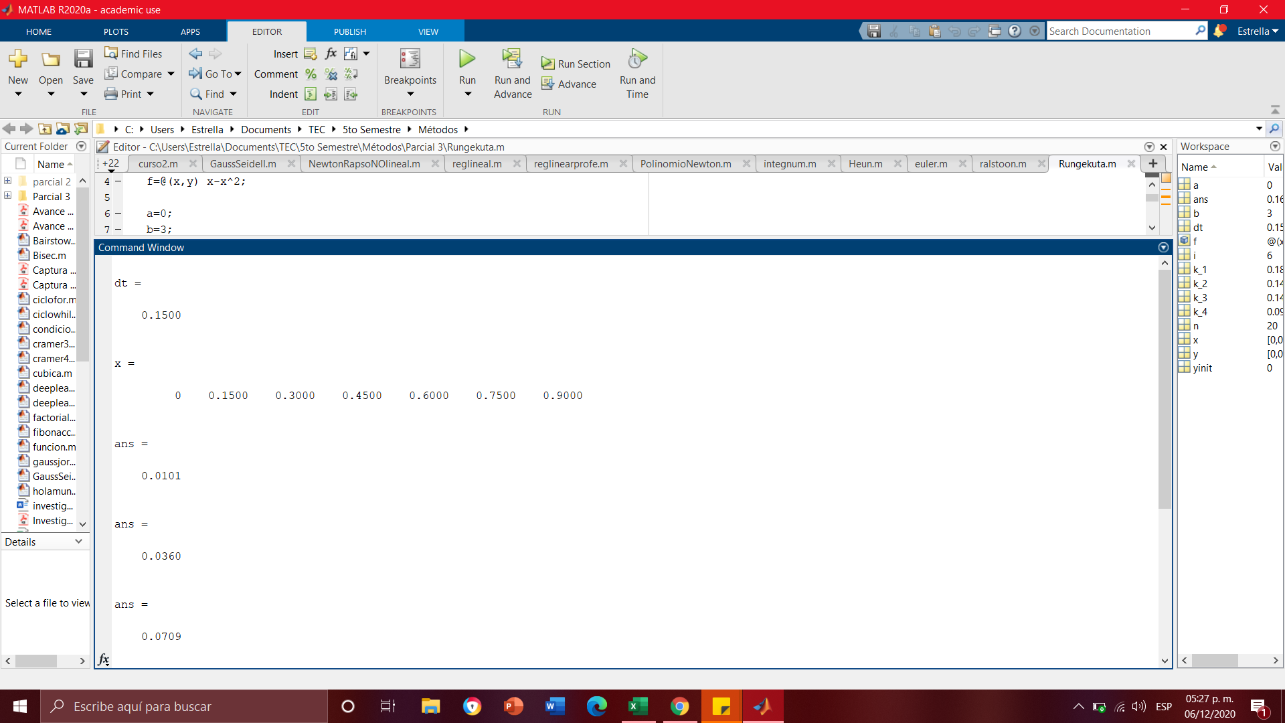

 | Comprobación Matlab

